상품제안서
굿포유 쉴드 G40 USB메모리 메탈 16GB | 상품코드: F24416

 |  |  |  |  |  |  | 02-412-0044 | www.easy1.co.kr
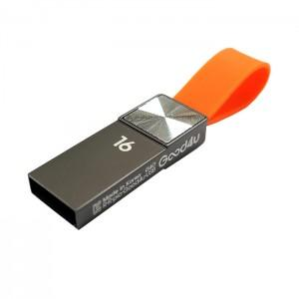

【상세/제작정보】

【인쇄/포장옵션】 | 레이저 / 포장지포장

【공급단가】 | 수량 | 100~ | 300~ | 500~ | 1,000~ | 3,000~
*VAT별도 | 16GB | 4,550원 | 4,480원 | 4,370원 | 4,200원 | 4,020원
 | 32GB | 5,200원 | 5,120원 | 5,000원 | 4,800원 | 4,600원
 | 64GB | 6,500원 | 6,400원 | 6,250원 | 6,000원 | 5,750원
 | 128GB | 10,400원 | 10,240원 | 10,000원 | 9,600원 | 9,200원

【상품 URL】 | https://dev.easy1.co.kr:443/src/goods_detail.php?gdno=24416

